構想案
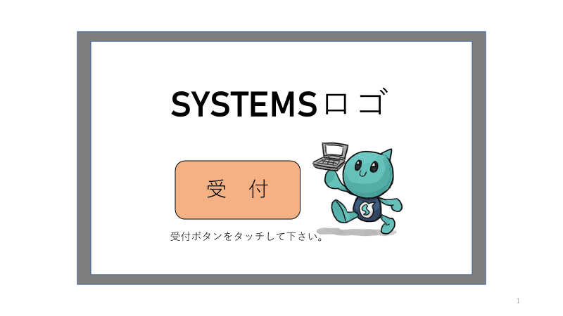

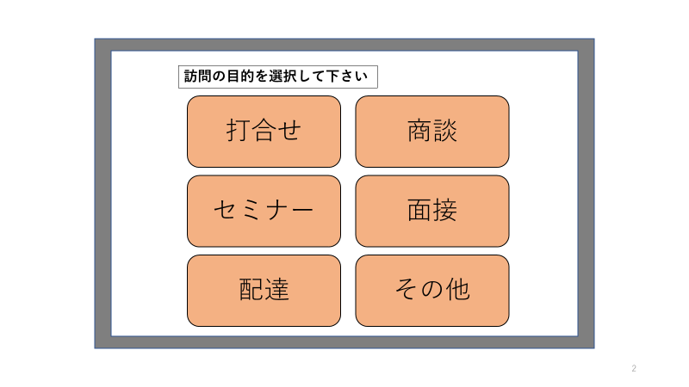

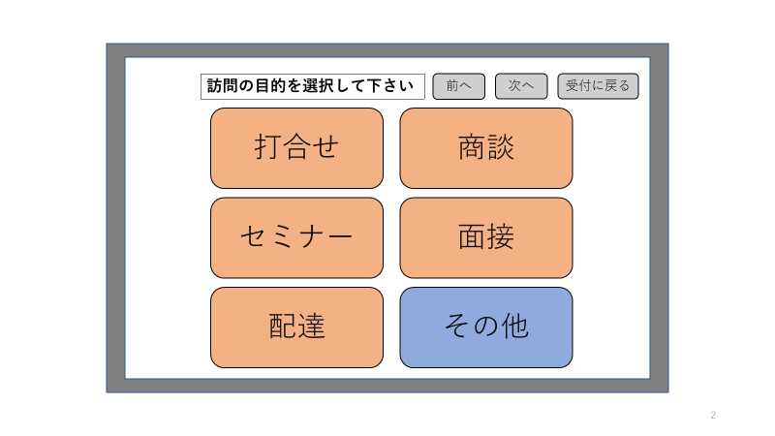
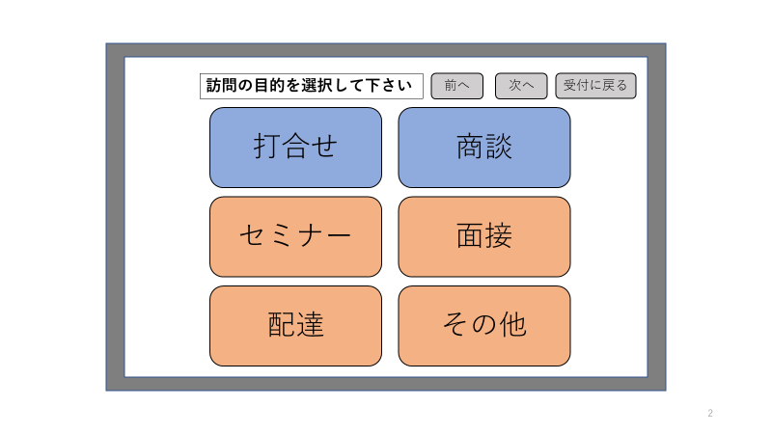
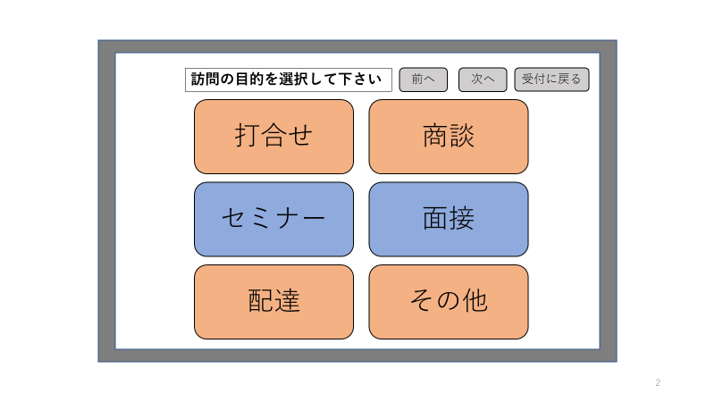
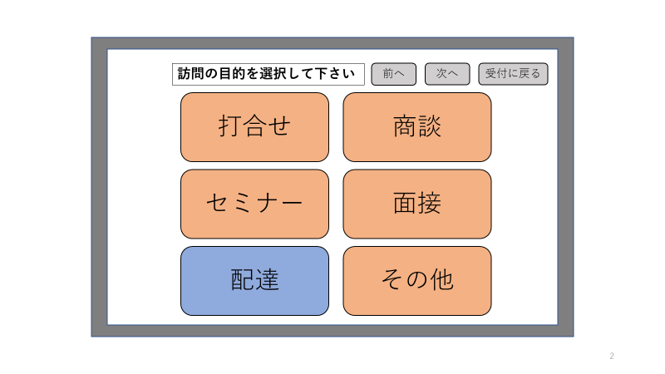

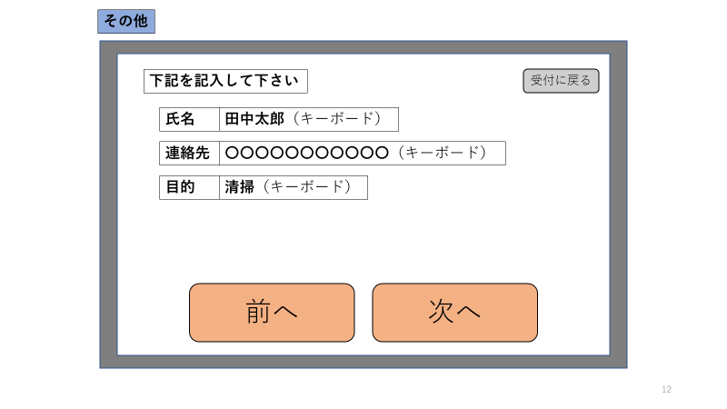
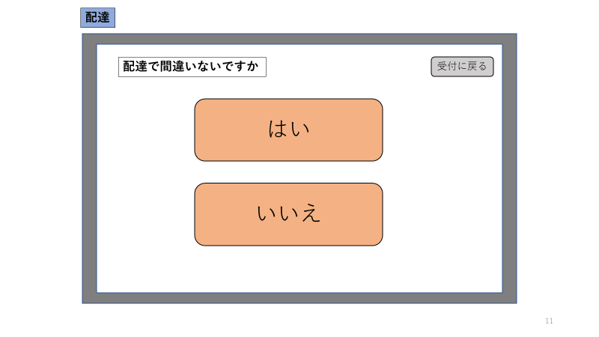
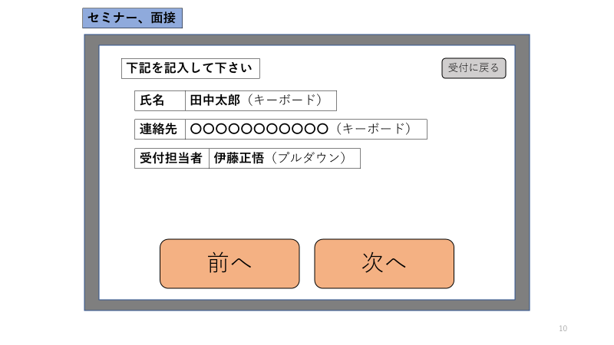
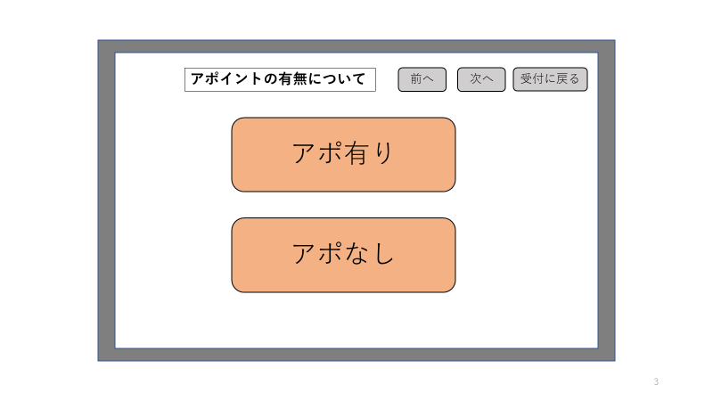

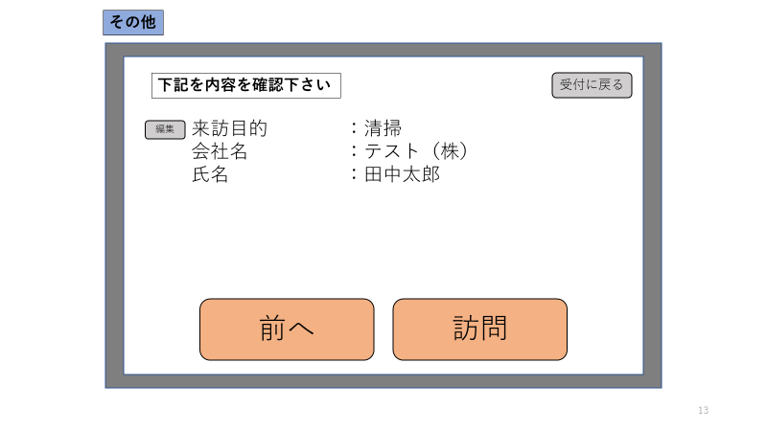

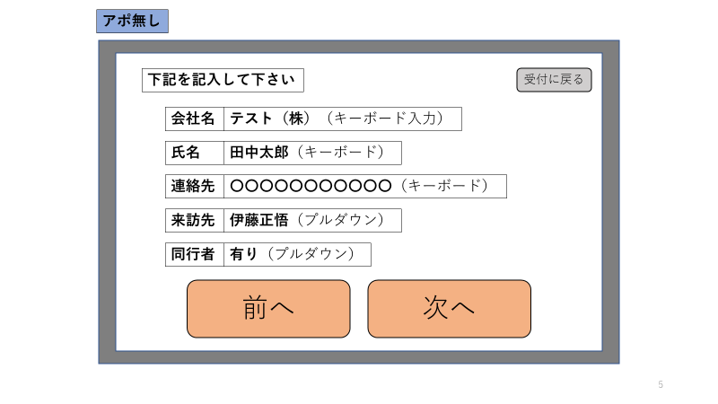
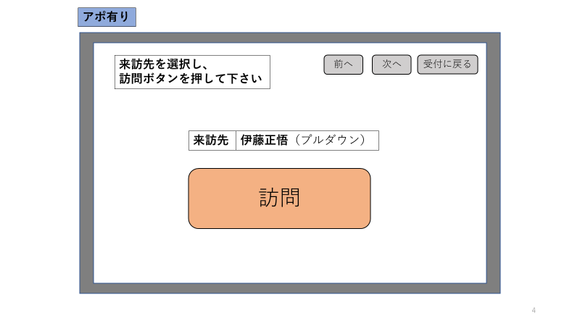

在室者のみ選択可能

チーム名
部署名
選択式

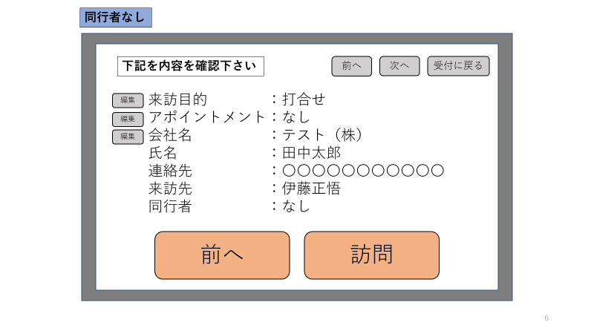
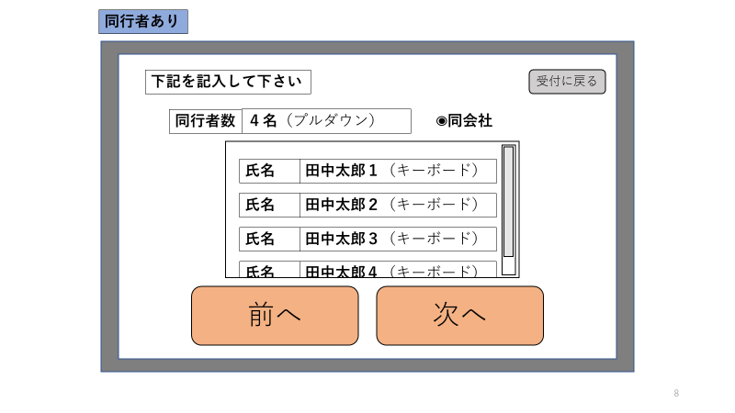
同会社ではない場合、会社名記入欄追加
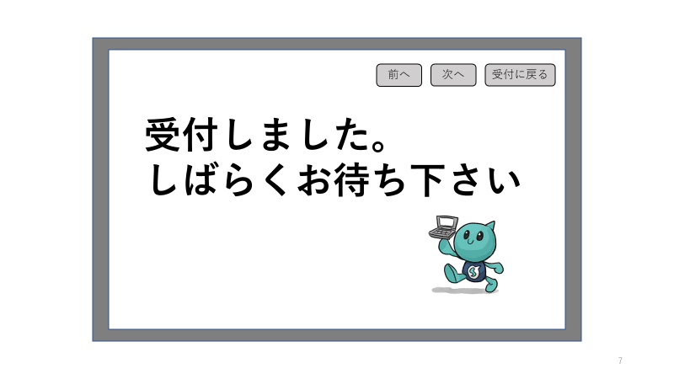

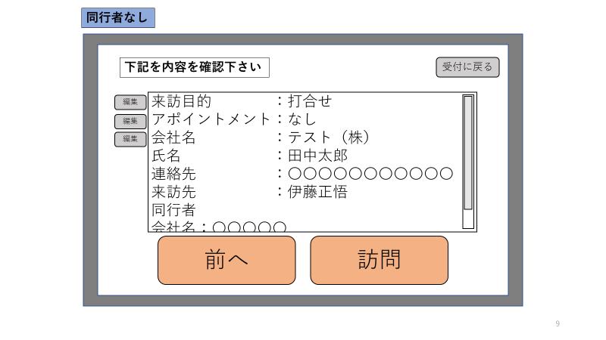

上記の情報に加え、
・賃カード番号（手動入力）
・来訪時間（自動入力）
・退出時間（手動入力）
等をDBに登録する

機能一覧
・メンテナンスボタン（完了）
案①システムズ君をスワイプすると後ろにボタンが表示される。
案②システムズ君を画面外に３回出すとメンテナンス画面に遷移。
決定→案③システムズ君10回
など
・メンテナンス画面作成（修正中）
→レイアウト修正中
→登録し、アプリを再起動させると登録データが消える
担当：川島
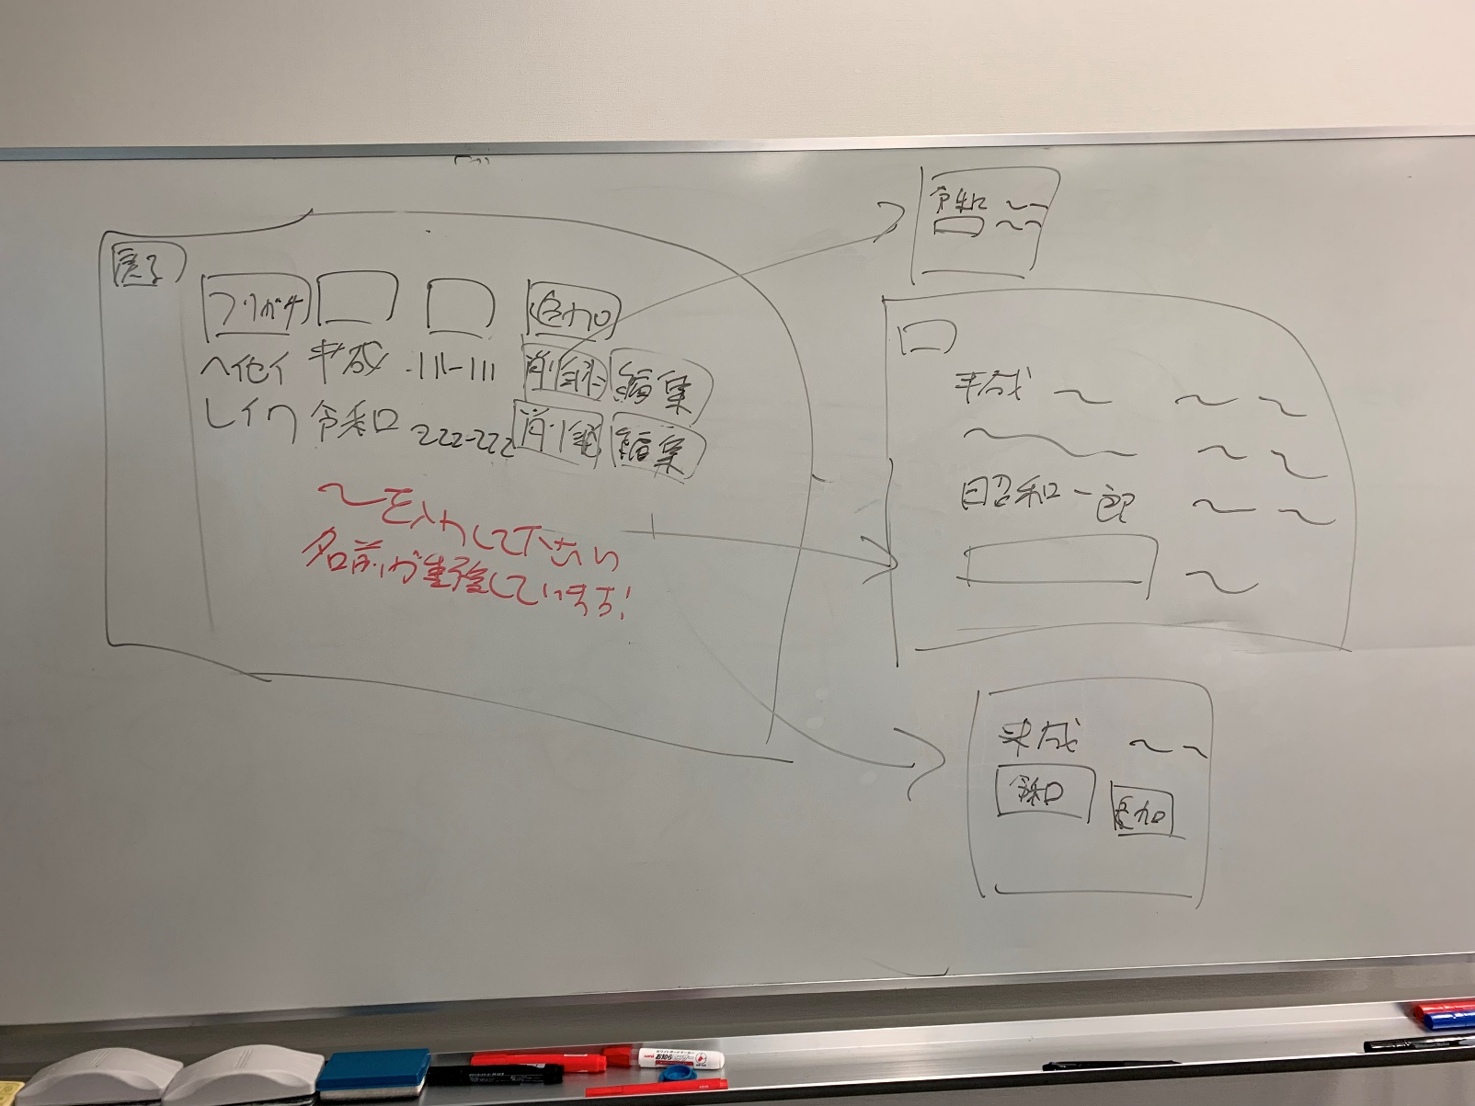
・緑のバー消す（完了）
・戻るボタン設置（修正中）
→機能しないボタンあり
担当：伊藤
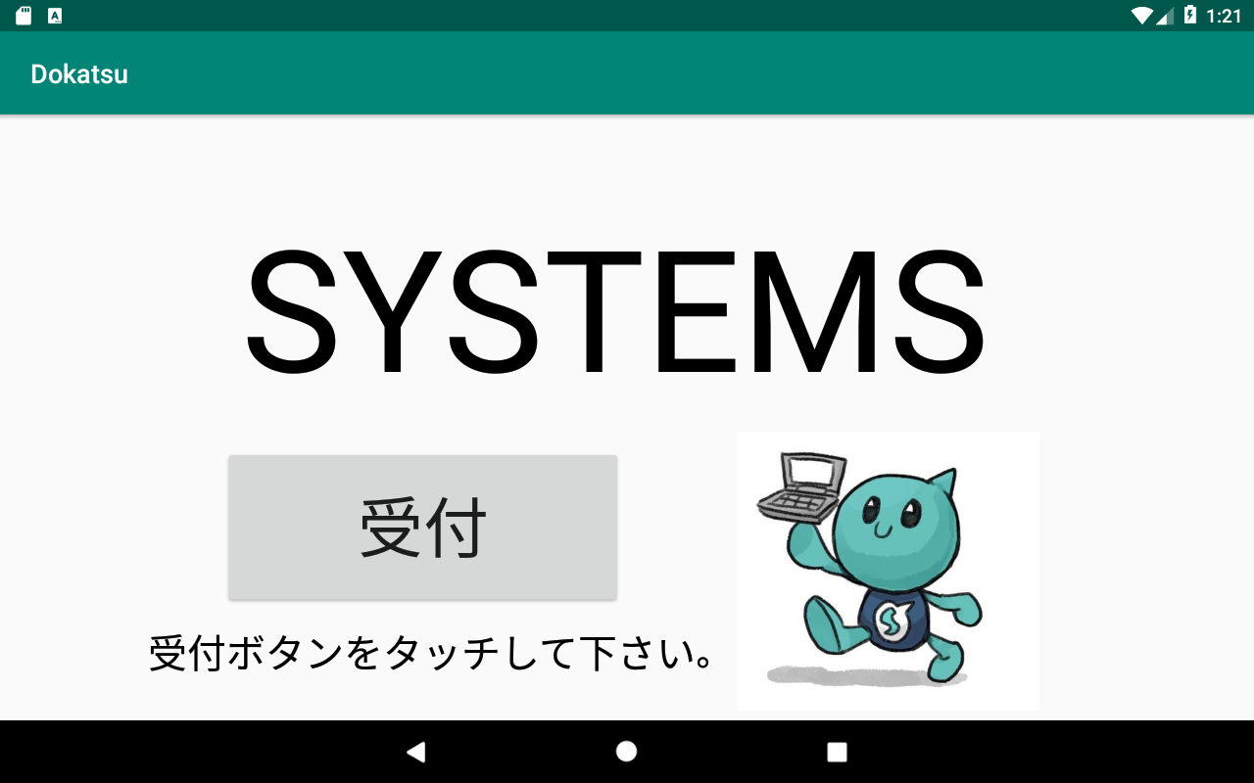

・ボタン配置変更(縦に並べる)（修正中）
①「打合せ/セミナー」
＋タブレット、書類選択
②「上記以外」
→ 左右の位置調整
担当：増田

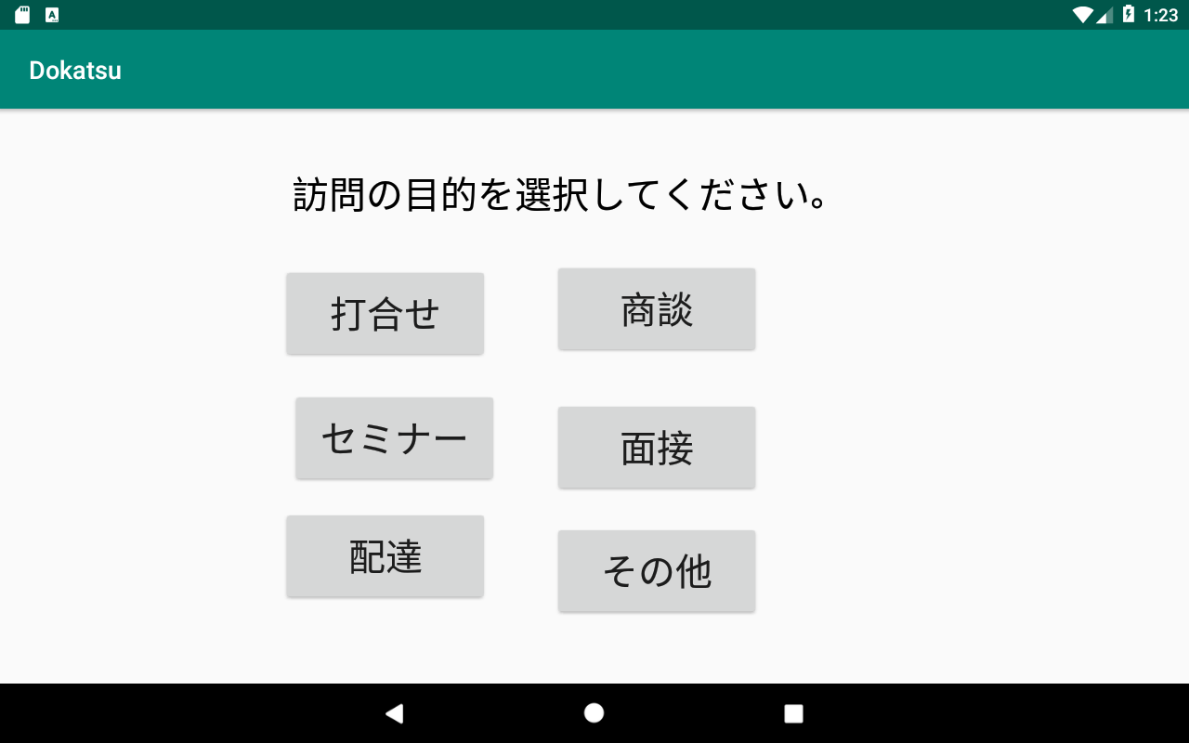

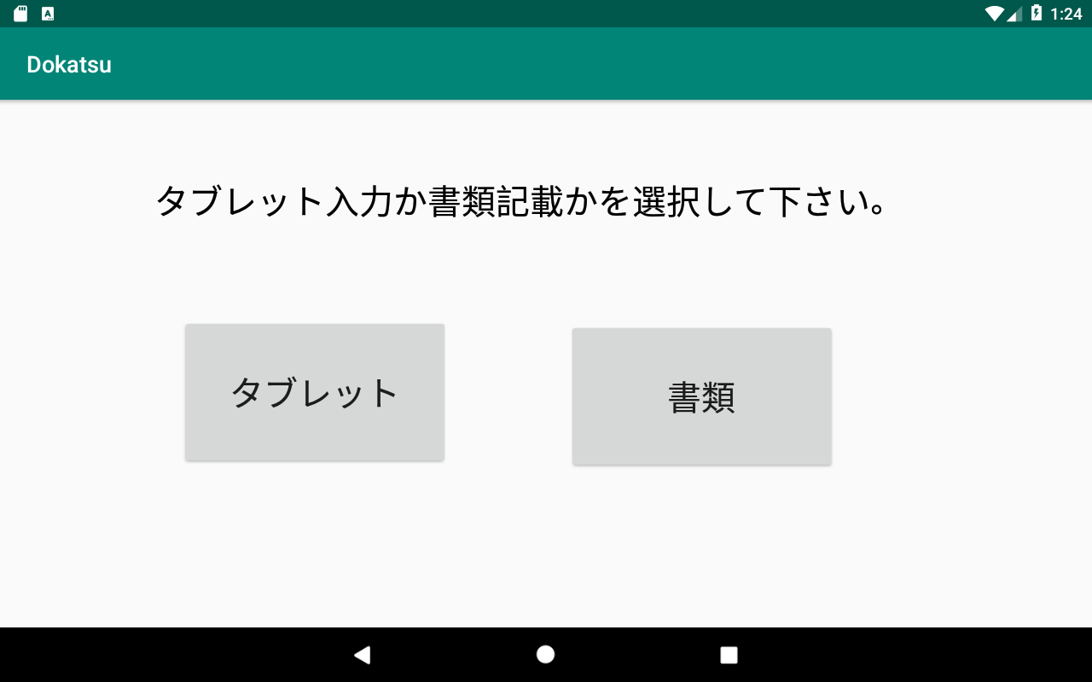

課題
・システムズ君の背景透過（完了）
・「上記以外」ボタン電話につなげる（修正中）
→ 違う画面につながっている
担当：増田

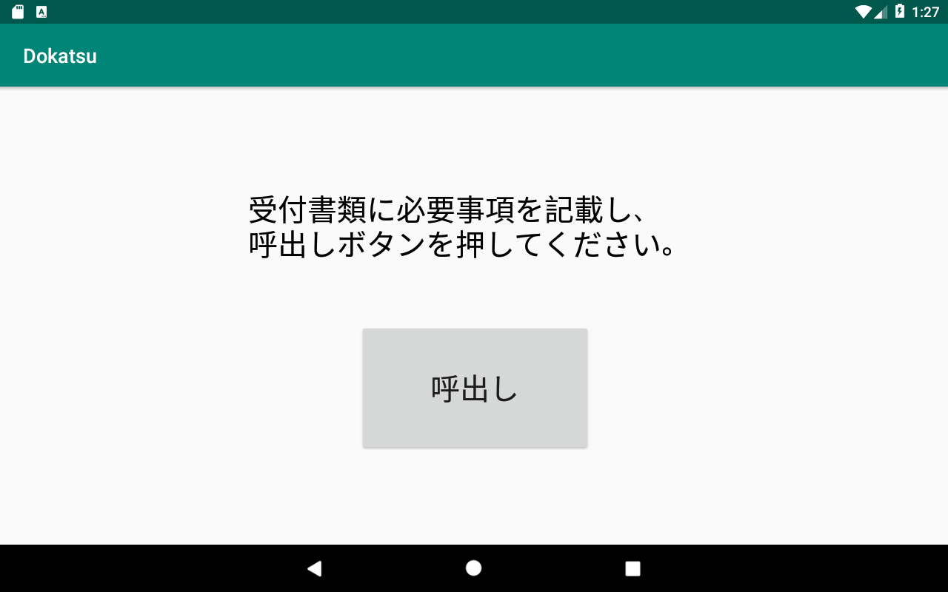
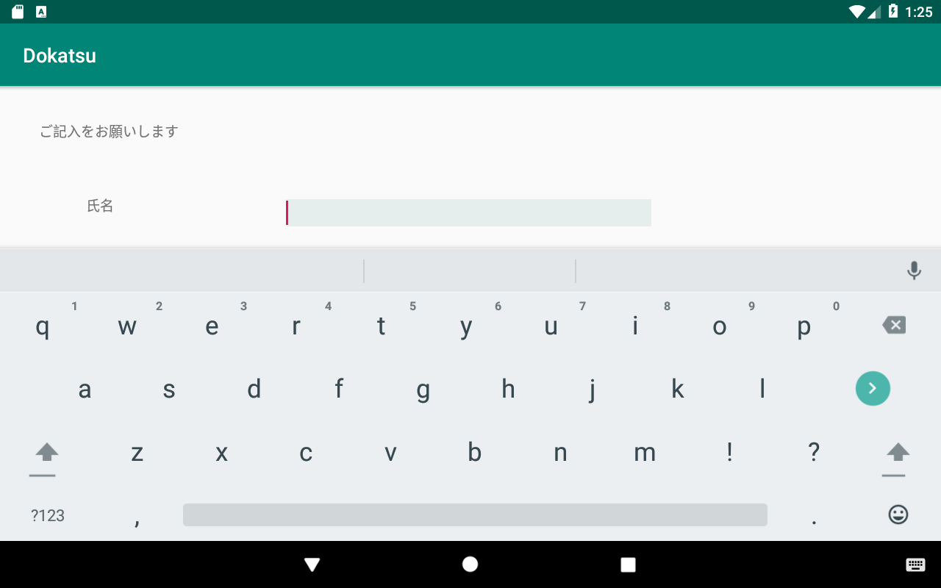

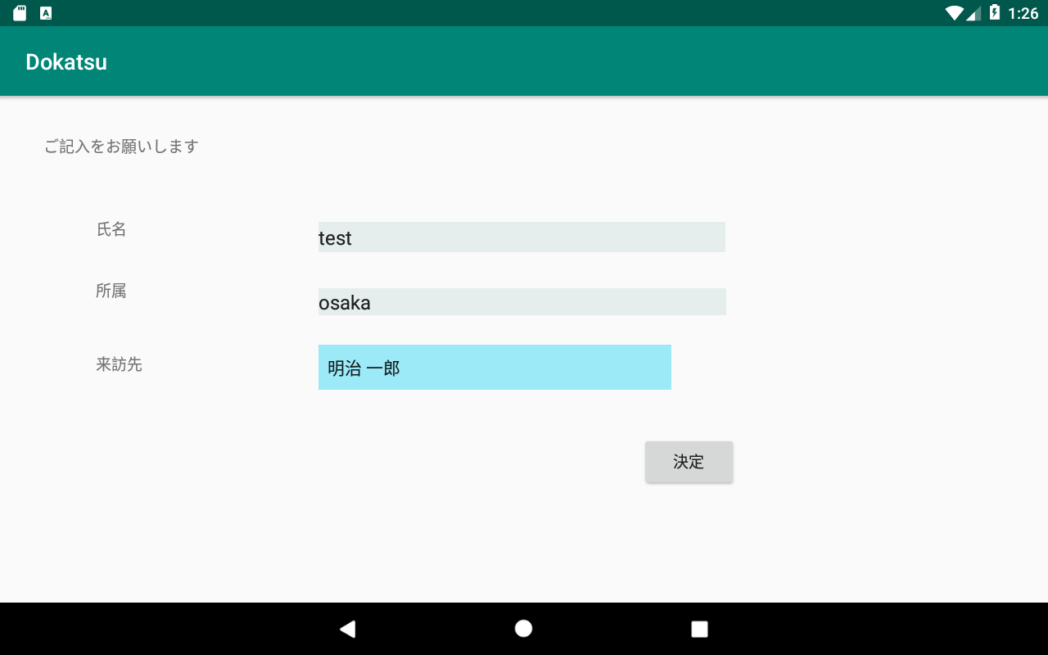
・入力チェック機能追加（修正中）
・エラーは各項目の横に出す
※全部必須入力
・「決定」ボタン→「呼出し」
・呼出し先の紐づけ（修正中）
担当：伊藤

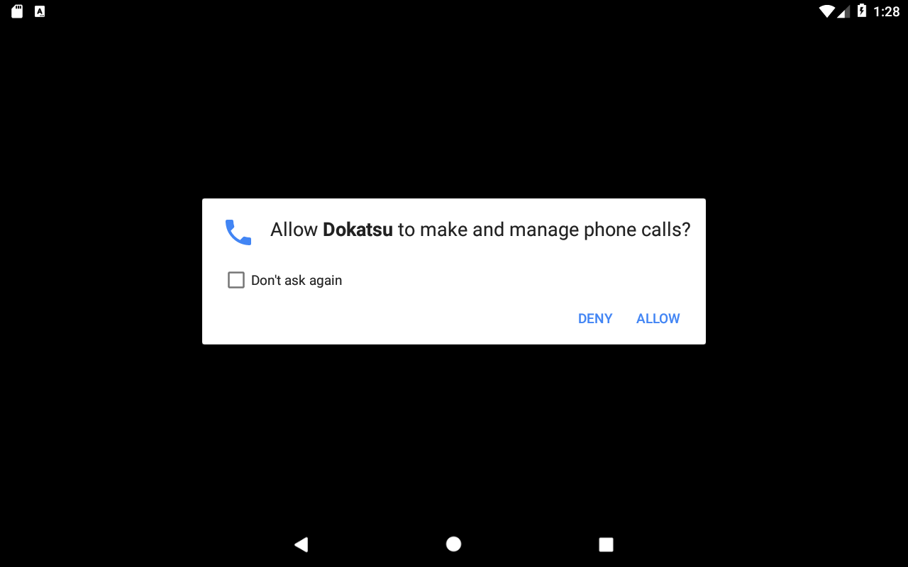

確認画面

呼出しボタン

